信用交易
融资融券市场交易数据统计(2025-03-27)

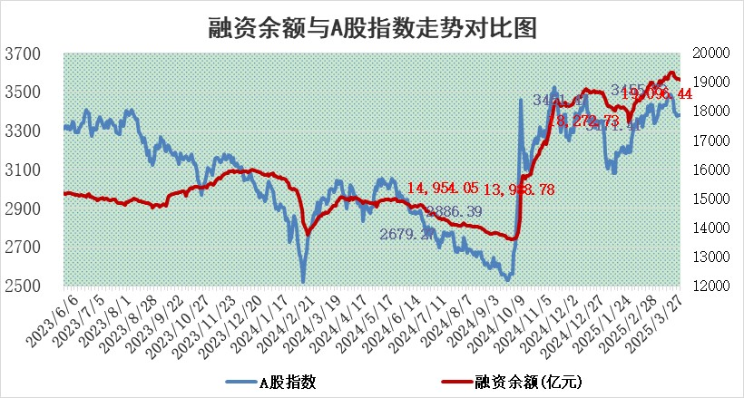
标的证券 | 融资融券余额（亿元） | 融资余额（亿元） | 融券余额（亿元） | 融资买入额（亿元） | 融资融券规模变化（亿元） | 融资余额增幅(‰) | 融券余额增幅(%)
统计数据 | 19,265.50 | 19,096.44 | 113.63 | 1,048.59 | -31.64 | -1.70 | 0.53

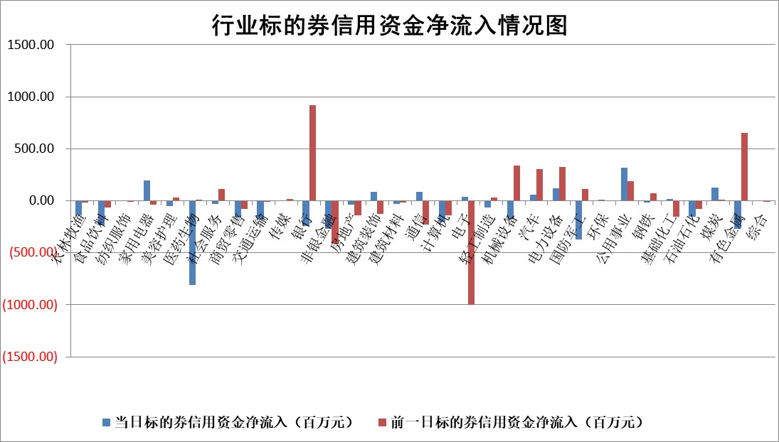

标的基金代码 | 标的基金简称 | 融资余额/市值(%) | 融资余额增幅(%) | 融资买入额/成交金额(%) | （融资余额净增额-融券余额净增额）/市值(‱) | 融券余额降幅(%) | ABS[（融资余额净增额-融券余额净增额）/市值净增额-1](%)
159902 | 华夏中小板ETF | 0.00 | 0.00 | 0.00 | 0.00 | 0.00 | 100.00
159915 | 易方达创业板ETF | 2.49 | -1.24 | 20044.05 | -3.13 | -1.67 | 112.90
159919 | 嘉实沪深300ETF | 0.75 | -0.49 | 5.05 | -0.46 | -13.14 | 101.68
159920 | 华夏恒生ETF | 32.58 | -0.21 | 34.10 | -6.81 | 0.00 | 106.99
159922 | 嘉实中证500ETF | 0.53 | -11.37 | 8.69 | -7.06 | -1.94 | 184.31
159925 | 南方沪深300ETF | 0.41 | 5.14 | 0.28 | 1.99 | -0.28 | 97.70
159928 | 消费ETF | 2.77 | -4.92 | 5.31 | -14.33 | -0.73 | 127.27
159934 | 易方达黄金ETF | 44.32 | 0.02 | 1.27 | 1.10 | 0.00 | 99.12
159939 | 全指信息技术ETF | 0.98 | -0.02 | 101.15 | -2.30 | -334.56 | 107.85
159940 | 全指金融地产ETF | 0.32 | -1.02 | 0.00 | -0.33 | 0.00 | 100.94
159995 | 半导体芯片ETF | 2.63 | -1.22 | 203.70 | -3.20 | 0.63 | 106.11
159997 | 天弘中证电子ETF | 2.01 | 3.66 | 4.39 | 7.11 | -0.26 | 113.46
159998 | 天弘中证计算机主题ETF | 0.83 | 0.57 | 0.14 | 0.43 | -0.22 | 99.41
510050 | 华夏上证50ETF | 2.28 | -0.68 | 115.61 | -2.06 | -17.35 | 102.99
510180 | 华安上证180ETF | 0.43 | -1.22 | 4.29 | -0.57 | -6.59 | 102.04
510880 | 华泰柏瑞红利ETF | 0.87 | 4.61 | 4.62 | 3.83 | 1.99 | 42.72
510900 | 易方达恒生H股ETF | 35.62 | -0.22 | 27.45 | -7.97 | 0.00 | 116.39
511010 | 5年期国债ETF | 2.89 | 14.04 | 0.28 | 35.52 | 0.00 | 876.73
511380 | 可转债及可交换债券ETF | 2.19 | -13.38 | 79.48 | -33.89 | 0.00 | 379.09
512000 | 全指证券ETF | 6.29 | -0.49 | 7.32 | -3.54 | -2.63 | 111.63
512010 | 沪深300医药卫生ETF | 5.56 | -1.25 | 59.25 | -7.31 | -2.12 | 109.00
512070 | 沪深300非银ETF | 3.48 | 2.03 | 1435.63 | 6.91 | -0.39 | 103.94
512400 | 南方中证申万有色金属ETF | 1.51 | -1.29 | 1.73 | -0.93 | 7.67 | 98.93
512580 | 广发中证环保产业ETF | 0.81 | 1.94 | 0.13 | 1.55 | 0.00 | 102.28
512660 | 国泰中证军工ETF | 2.58 | 1.15 | 12.14 | 3.47 | 6.64 | 78.23
512800 | 华宝中证银行ETF | 5.39 | -1.55 | 2.51 | -8.97 | -1.84 | 37.18
512980 | 广发中证传媒ETF | 1.81 | 7.41 | 434.23 | 12.46 | -0.09 | 133.61
515030 | 华夏中证新能源汽车ETF | 1.69 | -3.16 | 3.95 | -5.54 | -0.13 | 90.96
515050 | 华夏中证5G通信主题ETF | 1.48 | 0.26 | 7.22 | -0.38 | -12.25 | 98.26
515070 | 华夏中证人工智能ETF | 2.72 | -2.71 | 9.46 | -7.58 | 0.00 | 69.09
标的股票比较指标 |  | 融资余额/流通A股市值(%) | 融资余额增幅(%) | 融资买入额/成交金额(%) | （融资余额净增额-融券余额净增额）/流通A股市值(‱) | 融券余额降幅(%) | ABS[（融资余额净增额-融券余额净增额）/流通A股市值净增额-1](%)
前十名标的个股 |  | 鹏都农牧 | 多瑞医药 | 金科环境 | 多瑞医药 | 深水海纳 | 锐捷网络
 |  | 东旭光电 | 金科环境 | 多瑞医药 | 合锻智能 | 鑫科材料 | 雷电微力
 |  | 威创股份 | 合锻智能 | 星帅尔 | 国缆检测 | 红星发展 | 天德钰
 |  | 海印股份 | 宝丰能源 | 兴图新科 | 福达合金 | 金健米业 | 立高食品
 |  | 广汇汽车 | 合纵科技 | 高华科技 | 蓝黛科技 | 华西能源 | 飞荣达
 |  | 首航高科 | 仁信新材 | 英集芯 | 长华化学 | 生意宝 | 耐科装备
 |  | 超华科技 | 长华化学 | 宏创控股 | 湖北宜化 | 柳钢股份 | 聚辰股份
 |  | 联络互动 | 芯碁微装 | 赛特新材 | 合纵科技 | 贵航股份 | 国安达
 |  | 爱康科技 | 恒光股份 | 路德环境 | 川金诺 | 阿尔特 | 中炬高新
 |  | 长江健康 | 盛德鑫泰 | 恒通股份 | 宇晶股份 | 明星电力 | 天秦装备
后十名标的个股 |  | 联创股份 | 中谷物流 | 玉龙股份 | 通力科技 | 莱茵生物 | 恒尚节能
 |  | 香雪制药 | 巨力索具 | 迅捷兴 | 皇庭国际 | 龙腾光电 | 斯达半导
 |  | 华闻集团 | 皇庭国际 | 华大九天 | 永茂泰 | 宏力达 | 时代电气
 |  | 东方集团 | 毕得医药 | 泰豪科技 | 骄成超声 | 高新兴 | 富满微
 |  | 中青宝 | 中毅达 | 湘财股份 | 联合化学 | 新锦动力 | 毕得医药
 |  | 晨鸣纸业 | 永茂泰 | 湖南发展 | 巨力索具 | 中储股份 | 明阳电路
 |  | 中航电测 | 通力科技 | 大智慧 | 邵阳液压 | 中国电研 | 浩瀚深度
 |  | 海通证券 | 邵阳液压 | 海源复材 | 中集环科 | 上海梅林 | 新点软件
 |  | 普利制药 | 中集环科 | 联创股份 | 新柴股份 | 通行宝 | 云从科技
 |  | 世纪华通 | 岩石股份 | 香雪制药 | 神剑股份 | 神火股份 | 东睦股份
说明：1.以上普通交易数据和信用交易数据皆以交易日收盘后数据为基准；2.上述标的证券总数据只计算标的证券市场总数据，不包括从标的证券中调出去标的证券数据，所以与交易所公布的总值略有不同； 3.上述行业采用申万一级行业分类；4.以上标的基金和标的个股中比较的6个指标值中：前5个（从左至右）为正向指标，值越大排名越靠前；第6个为逆向指标，值越小，排名越靠前；5.第6个指标中ABS[]表示求绝对值，其主要用于考量信用资金相对净流入对股价相对净变化的贡献程度；6.数据来源：wind，交易所。

 |  |  |  | 证券代码 | 新增融资余额 | 融资买入额 | 融资买入增幅前10
 |  | 1 | 西部建设 | 002302 | 80643953 | 177472374 | 41%
 |  | 2 | 天键股份 | 301383 | 27855096 | 56831811 | 39%
 |  | 3 | 井松智能 | 688251 | 7040854 | 13763946 | 27%
 |  | 4 | 国电电力 | 600795 | 116116226 | 151740647 | 23%
 |  | 5 | 华立科技 | 301011 | 9342856 | 31199107 | 23%
 |  | 6 | 捷邦科技 | 301326 | 9066090 | 22350547 | 22%
 |  | 7 | 海利尔 | 603639 | 19864834 | 35520613 | 20%
 |  | 8 | 华研精机 | 301138 | 7597460 | 13339451 | 16%
 |  | 9 | 鹏辉能源 | 300438 | 83773067 | 304558811 | 16%
 |  | 10 | 建科股份 | 301115 | 7106455 | 29879412 | 15%

